关系图
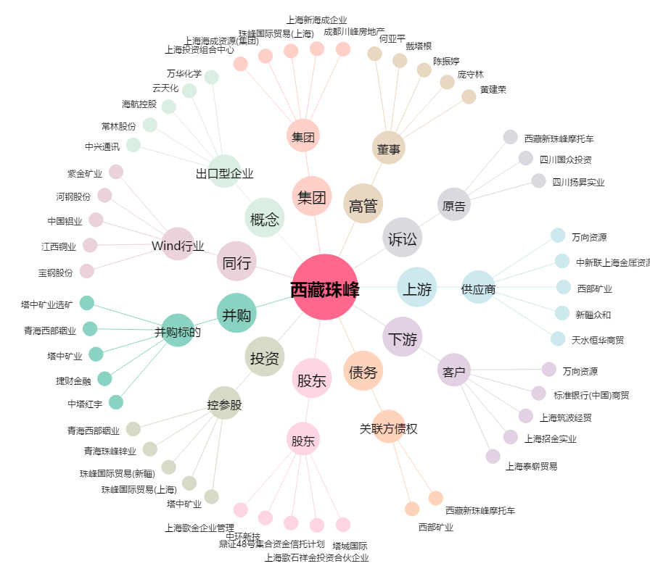
西藏珠峰[600338.SH] - 关系概览图

